①盤面変更箇所
 | 色合い、形状変更、削除
 | 詳細はSheet3へ記載
 | 全体のタッチは写実的にしてください。↓の大花火筐体画像が基準
⑭
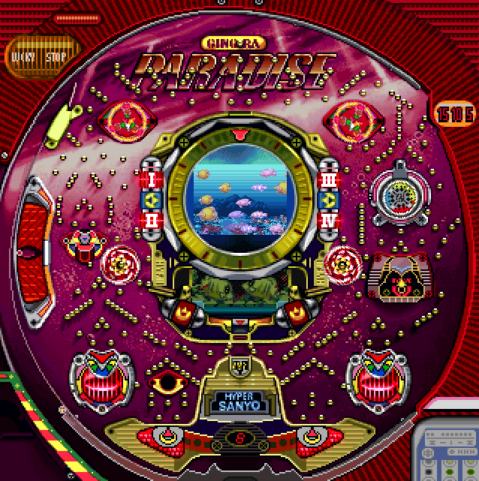
⑧

①

②
②
⑪

⑫
⑨
⑥

④

③
③
⑩
⑬

⑤
⑤
⑧

⑦

⑧
④
⑧
④

共通イメージ
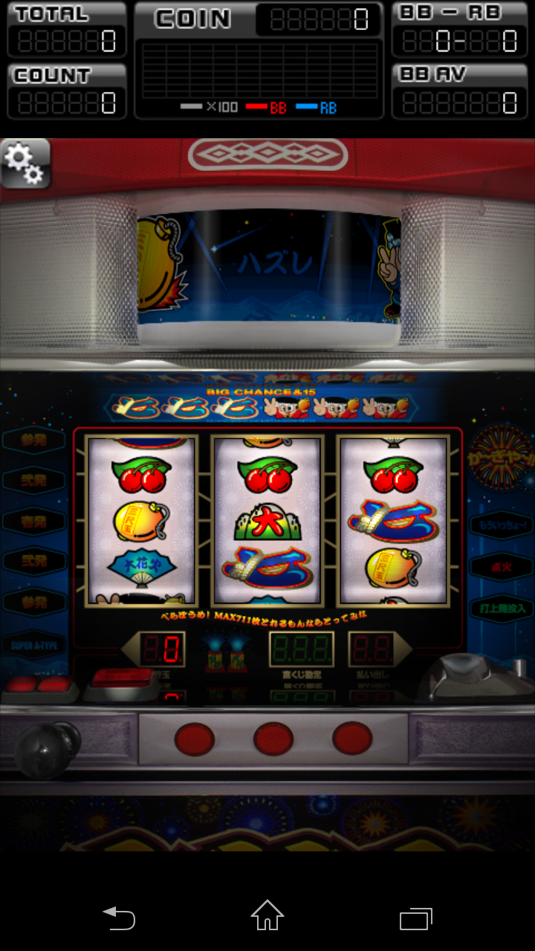
データ表示部分
800ｘ200
全体画面サイズ
800 | 1280 | データ部あり
600 | 1280 | 筐体部

スマホ画面の誤差があるから
ちょっと大きめの余白ありで作成

 |  |  | 筐体部分
 |  |  | 800ｘ1080くらい
液晶部分は四角の枠で表示部分を
大きめにつくる

下部UI


レイアウト

②盤面変更内容
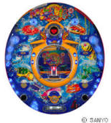
■Sheet2＞変更内容

①ロゴ変更
the ocean story
フォント、文字色はお任せまたは

②デザインと色合いの変更
回転体はデザインを変更しせてください。※三つの風車
背面の電飾のデザイン変更
※こだわりなし、色合いは参考実機と同様

③デザインの変更
サイズ、形状は同様のままでデザインのみ変更

④デザイの変更
デザインはお任せ、入賞口のサイズは参考実機と同様
背面色合いは赤系、チャッカーは黄色、にごった銀色(若干の光沢)

⑤デザイン、色合い変更
電飾部分はプラスチック素材感を出してください
チャッカー、電飾、背面のデザイン変更

⑥デザインの変更
形状、サイズは参考実機と同様
中のデザイン（ランプの形含む）の変更

⑦デザイン、ロゴ変更、開閉パターン作成
デザインの変更
ロゴは
super
chance | に変更

※アタッカーの為手前に90°開閉するパターンも作成

⑧デザイン変更
削除して周りと同様（同化）にする

⑨デザインの変更
中の回転体（青、赤、黄）の部分が回転するので盤面とは切り離して作成
背面デザインの変更（サイズ、形状は参考実機と同様）
回転体デザイン変更（サイズ、形状は参考実機と同様）※回転するので、風車または渦巻みたいなイメージ

⑩デザインの変更、開閉パターン作成
形状、サイズは参考実機と同様
中のデザインの変更
※大当たり時のアタッカーの為、クワガタのはさむような部分が左右に90°開閉するパターン作成

⑪フォントの変更

⑫サイズ変更、デザイン変更
リングのサイズのまま液晶サイズの変更※⑫の□の大きさを液晶サイズにする
液晶サイズ変更に伴い、リング部分の一部形状を変更しデザインも変更する
液晶サイドの保留ランプ削除（液晶下に丸いLED（白⇒少し薄い青）を横に4個並べる）

⑬形状の変更
別途説明
奥行なしの鍋型のステージ構造（中央部分に玉の1.2倍の出口）

⑭デザイン、色合い変更

盤面全体のイメージ変更
筐体4角のランプ形状の変更（ランプの色合いは参考実機と同様）
水色＆黄色のイメージで作成

※全体的な色合いの参考イメージ

④デザイン

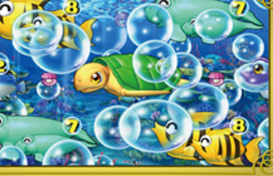
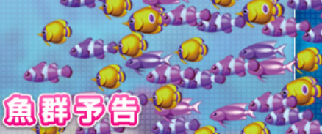
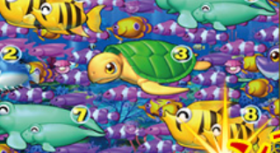
 | 図柄 | No | 新図柄 | 元ネタ | 色合い（系統） | 備考
データを取得中です。数秒間待ってから、切り取りまたはコピーを再度実行してください。 |  | z1 | イルカ | タコ | 赤～ピンク | 動作パターン ・左向きに進んでいく（泳いでいるような） ・笑顔（喜んでいる） ・停止時も2パターンでゆらゆら ・Z11の貝殻は閉じる～開くのパターン 用件 ・元ネタの色合い（艶感ふくむ）で作成 ・図柄.の右上に数字（1～10） 参考 ・一匹では見栄えが映えない場合は子連れなどでカバー
データを取得中です。数秒間待ってから、切り取りまたはコピーを再度実行してください。 |  | z2 | トビウオ | ふぐ | 青～黄色
データを取得中です。数秒間待ってから、切り取りまたはコピーを再度実行してください。 |  | z3 | ヤドカリ | カメ | 緑
データを取得中です。数秒間待ってから、切り取りまたはコピーを再度実行してください。 |  | z4 | イソギンチャク | サメ | 濃い青
データを取得中です。数秒間待ってから、切り取りまたはコピーを再度実行してください。 |  | z5 | マンタ | エビ | 紫～ピンク
データを取得中です。数秒間待ってから、切り取りまたはコピーを再度実行してください。 |  | z6 | マンボー | あんこう | オレンジ～黄色
データを取得中です。数秒間待ってから、切り取りまたはコピーを再度実行してください。 |  | z7 | カジキマグロ | ジュゴン | 水色
データを取得中です。数秒間待ってから、切り取りまたはコピーを再度実行してください。 |  | z8 | タツノオトシゴ | エンゼル フィッシュ | 黄色～緑
 |  | z9 | クジラ | カニ | ピンク～赤
データを取得中です。数秒間待ってから、切り取りまたはコピーを再度実行してください。 |  | z10 | ウツボ | カサゴ | 茶色～黒
データを取得中です。数秒間待ってから、切り取りまたはコピーを再度実行してください。 |  | z11 | 貝殻 | カサゴ | 白～紫色

⑤大当たり
◆大当たり発生～

参考CIMG0843.MOV
01：11：00
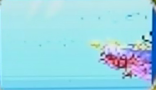
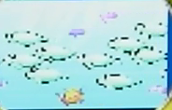
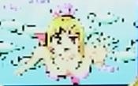
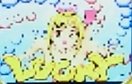

 | ⇒ |  | ⇒ |  | ⇒

※縦長背景 |  | ※Z1～Z10全ての図柄 |  | ※マリン（足ばたばた＆ピース） |  | ※LUCKY（バクバク動く感じ）
 |  |  |  |  |  | ※背面のバブル（グルグル回る）

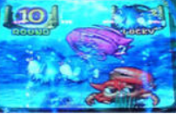

※1～16ROUND表示
※LUCKY
 | 参考CIMG0843.MOV
 | 01：11：47～01：14：59
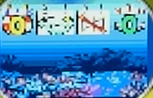
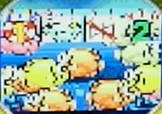

※×を抜いた背景画像 | ※大きめの魚群画像

参考CIMG0843.MOV
01：14：59～01：15：00
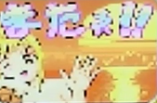

※同じような感じで（『またねぇ！！』は似たようなフォント）

参考CIMG0849_LOST.MOV
00：30：00～00：36：00
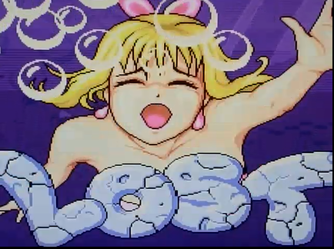

※同じような感じで（『LOST』は似たようなフォント）

⑥動作箇所（盤面、液晶）
色合い、形状変更、削除
詳細はSheet3へ記載
全体のタッチは写実的にしてください。↓の大花火筐体画像が基準

盤面動作①

盤面動作②
盤面動作③

液晶動作①~
※後程追記
盤面動作⑪

盤面動作⑧

盤面動作④
盤面動作⑤
盤面動作⑫

盤面動作⑨

盤面動作⑥
盤面動作⑦

盤面動作⑩

 | 権利アタッカー | 5.9秒

 | 回転体 | 反時計まわり | 12秒で一回転

 | チューリップ解放 | 9.5秒

